SHIKI
User ID: ex022379 | 1 | 2 | 2 | 3
Password: mS0NlYw8 | 左端縦1列 | 左端縦1列 | 右端縦1列 | 右端縦1列
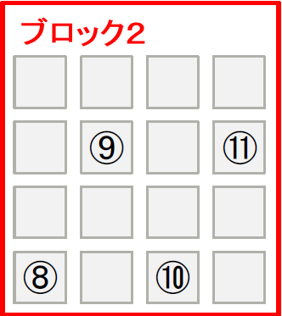
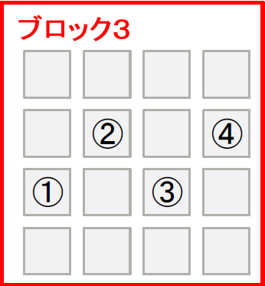
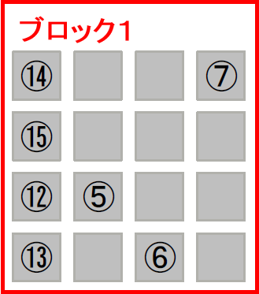

ワンタイムパスワードは以下の順番
5 → 6 → 7 → 8 → 9 → 10 → 11 → 1 → 2 → 3 → 4 → 12 → 13 → 14 → 15

ID/PW
nb003674/289IJ0ha

